Лист1
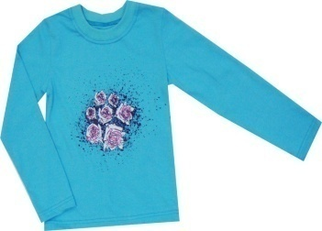
НОВИНКИ "ТРИКОТАЖ" 2012
атикул | наименование | размер | вид полотна | цена | кол-во | сумма
1230-01 | Футболка д/р | 116 | Кулирка | 160 |  | 0
1230-01 | Футболка д/р | 122 | Кулирка | 160 |  | 0
1230-01 | Футболка д/р | 128 | Кулирка | 160 |  | 0
1230-01 | Футболка д/р | 134 | Кулирка | 160 |  | 0
1230-01 | Футболка д/р | 140 | Кулирка | 160 |  | 0
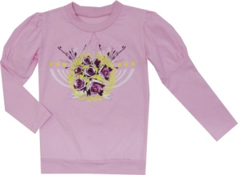
1230-01 | Футболка д/р | 146 | Кулирка | 160 |  | 0
1230-02 | Футболка д/р | 116 | Кулирка | 175 |  | 0
1230-02 | Футболка д/р | 122 | Кулирка | 175 |  | 0
1230-02 | Футболка д/р | 128 | Кулирка | 175 |  | 0
1230-02 | Футболка д/р | 134 | Кулирка | 175 |  | 0
1230-02 | Футболка д/р | 140 | Кулирка | 175 |  | 0
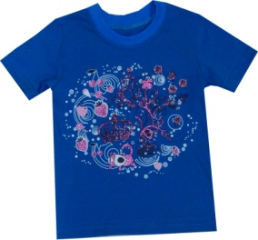
1230-02 | Футболка д/р | 146 | Кулирка | 175 |  | 0
1230-03 | Футболка к/р | 116 | Кулирка | 145 |  | 0
1230-03 | Футболка к/р | 122 | Кулирка | 145 |  | 0
1230-03 | Футболка к/р | 128 | Кулирка | 145 |  | 0
1230-03 | Футболка к/р | 134 | Кулирка | 145 |  | 0
1230-03 | Футболка к/р | 140 | Кулирка | 145 |  | 0
1230-03 | Футболка к/р | 146 | Кулирка | 145 |  | 0
1230-04 | Футболка д/р | 116 | Кулирка | 160 |  | 0
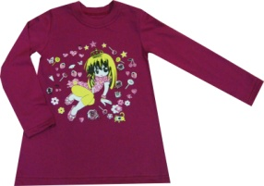 1230-04 | Футболка д/р | 122 | Кулирка | 160 |  | 0
1230-04 | Футболка д/р | 128 | Кулирка | 160 |  | 0
1230-04 | Футболка д/р | 134 | Кулирка | 160 |  | 0
1230-04 | Футболка д/р | 140 | Кулирка | 160 |  | 0
1230-04 | Футболка д/р | 146 | Кулирка | 160 |  | 0
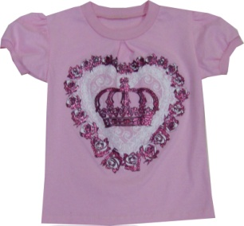
1230-05 | Футболка к/р | 116 | Кулирка | 145 |  | 0
1230-05 | Футболка к/р | 122 | Кулирка | 145 |  | 0
1230-05 | Футболка к/р | 128 | Кулирка | 145 |  | 0
1230-05 | Футболка к/р | 134 | Кулирка | 145 |  | 0
1230-05 | Футболка к/р | 140 | Кулирка | 145 |  | 0
1230-05 | Футболка к/р | 146 | Кулирка | 145 |  | 0
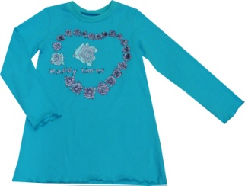
1230-06 | Футболка д/р | 116 | Кулирка | 160 |  | 0
1230-06 | Футболка д/р | 122 | Кулирка | 160 |  | 0
1230-06 | Футболка д/р | 128 | Кулирка | 160 |  | 0
1230-06 | Футболка д/р | 134 | Кулирка | 160 |  | 0
1230-06 | Футболка д/р | 140 | Кулирка | 160 |  | 0
1230-06 | Футболка д/р | 146 | Кулирка | 160 |  | 0
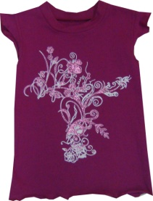
1230-07 | Футболка к/р | 116 | Кулирка | 145 |  | 0
1230-07 | Футболка к/р | 122 | Кулирка | 145 |  | 0
1230-07 | Футболка к/р | 128 | Кулирка | 145 |  | 0
1230-07 | Футболка к/р | 134 | Кулирка | 145 |  | 0
1230-07 | Футболка к/р | 140 | Кулирка | 145 |  | 0
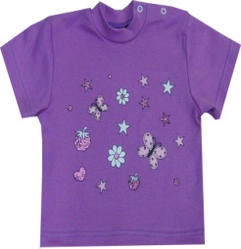
1230-07 | Футболка к/р | 146 | Кулирка | 145 |  | 0
1220-01 | Водолазка | 86 | Интерлок | 155 |  | 0
1220-01 | Водолазка | 92 | Интерлок | 155 |  | 0
1220-01 | Водолазка | 98 | Интерлок | 155 |  | 0
1220-01 | Водолазка | 104 | Интерлок | 155 |  | 0
1220-01 | Водолазка | 110 | Интерлок | 155 |  | 0
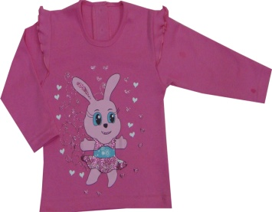
1220-02 | Футболка д/р | 86 | Интерлок | 185 |  | 0
1220-02 | Футболка д/р | 92 | Интерлок | 185 |  | 0
1220-02 | Футболка д/р | 98 | Интерлок | 185 |  | 0
1220-02 | Футболка д/р | 104 | Интерлок | 185 |  | 0
1220-02 | Футболка д/р | 110 | Интерлок | 185 |  | 0
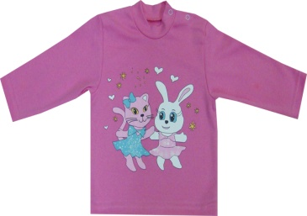
1220-03 | Водолазка | 86 | Интерлок | 160 |  | 0
1220-03 | Водолазка | 92 | Интерлок | 160 |  | 0
1220-03 | Водолазка | 98 | Интерлок | 160 |  | 0
1220-03 | Водолазка | 104 | Интерлок | 160 |  | 0
1220-03 | Водолазка | 110 | Интерлок | 160 |  | 0
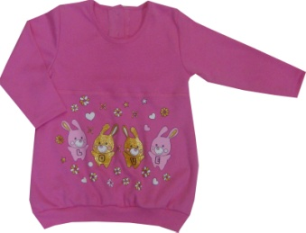
1220-04 | Туника | 86 | Интерлок | 195 |  | 0
1220-04 | Туника | 92 | Интерлок | 195 |  | 0
1220-04 | Туника | 98 | Интерлок | 195 |  | 0
1220-04 | Туника | 104 | Интерлок | 195 |  | 0
1220-04 | Туника | 110 | Интерлок | 195 |  | 0
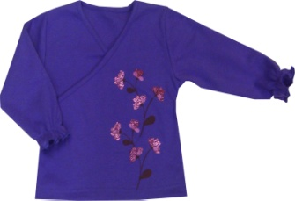
1220-05 | Кофточка | 86 | Интерлок | 175 |  | 0
1220-05 | Кофточка | 92 | Интерлок | 175 |  | 0
1220-05 | Кофточка | 98 | Интерлок | 175 |  | 0
1220-05 | Кофточка | 104 | Интерлок | 175 |  | 0
1220-05 | Кофточка | 110 | Интерлок | 175 |  | 0
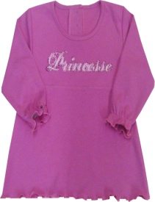
1220-06 | Платье | 86 | Интерлок | 175 |  | 0
1220-06 | Платье | 92 | Интерлок | 175 |  | 0
1220-06 | Платье | 98 | Интерлок | 175 |  | 0
1220-06 | Платье | 104 | Интерлок | 175 |  | 0
1220-06 | Платье | 110 | Интерлок | 175 |  | 0
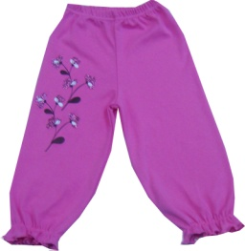
1220-07 | Брюки | 86 | Интерлок | 165 |  | 0
1220-07 | Брюки | 92 | Интерлок | 165 |  | 0
1220-07 | Брюки | 98 | Интерлок | 165 |  | 0
1220-07 | Брюки | 104 | Интерлок | 165 |  | 0
1220-07 | Брюки | 110 | Интерлок | 165 |  | 0
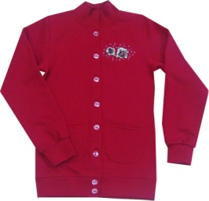
1210-01 | Жакет | 116 | Футер | 285 |  | 0
1210-01 | Жакет | 122 | Футер | 285 |  | 0
1210-01 | Жакет | 128 | Футер | 285 |  | 0
1210-01 | Жакет | 134 | Футер | 285 |  | 0
1210-01 | Жакет | 140 | Футер | 285 |  | 0
1210-01 | Жакет | 146 | Футер | 285 |  | 0
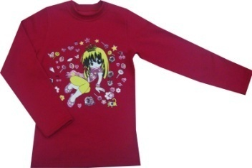
1210-02 | Толстовка | 116 | Футер | 240 |  | 0
1210-02 | Толстовка | 122 | Футер | 240 |  | 0
1210-02 | Толстовка | 128 | Футер | 240 |  | 0
1210-02 | Толстовка | 134 | Футер | 240 |  | 0
1210-02 | Толстовка | 140 | Футер | 240 |  | 0
1210-02 | Толстовка | 146 | Футер | 240 |  | 0
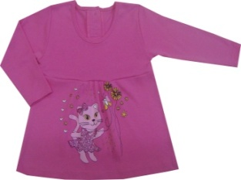
1220-08 | Платье | 86 | Интерлок | 195 |  | 0
1220-08 | Платье | 92 | Интерлок | 195 |  | 0
1220-08 | Платье | 98 | Интерлок | 195 |  | 0
1220-08 | Платье | 104 | Интерлок | 195 |  | 0
1220-08 | Платье | 110 | Интерлок | 195 |  | 0
1220-09 | Кофточка | 86 | Интерлок | 135 |  | 0
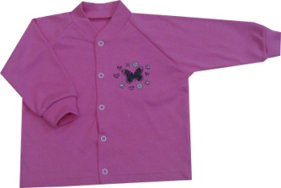
1220-09 | Кофточка | 92 | Интерлок | 135 |  | 0
1220-09 | Кофточка | 98 | Интерлок | 135 |  | 0
1220-09 | Кофточка | 104 | Интерлок | 135 |  | 0
1220-09 | Кофточка | 110 | Интерлок | 135 |  | 0
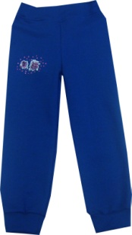
1210-04 | Брюки | 116 | Футер | 225 |  | 0
1210-04 | Брюки | 122 | Футер | 225 |  | 0
1210-04 | Брюки | 128 | Футер | 225 |  | 0
1210-04 | Брюки | 134 | Футер | 225 |  | 0
1210-04 | Брюки | 140 | Футер | 225 |  | 0
1220-10 | Кофточка | 80 | Интерлок | 135 |  | 0
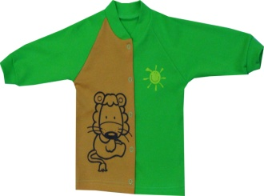
1220-10 | Кофточка | 86 | Интерлок | 135 |  | 0
1220-10 | Кофточка | 92 | Интерлок | 135 |  | 0
1220-10 | Кофточка | 98 | Интерлок | 135 |  | 0
1220-11 | Водолазка | 86 | Интерлок | 155 |  | 0

1220-11 | Водолазка | 92 | Интерлок | 155 |  | 0
1220-11 | Водолазка | 98 | Интерлок | 155 |  | 0
1220-11 | Водолазка | 104 | Интерлок | 155 |  | 0
1220-11 | Водолазка | 110 | Интерлок | 155 |  | 0
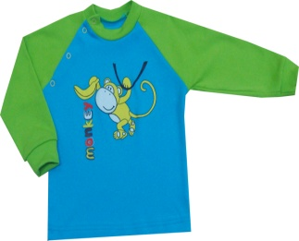
1220-12 | Водолазка | 86 | Интерлок | 160 |  | 0
1220-12 | Водолазка | 92 | Интерлок | 160 |  | 0
1220-12 | Водолазка | 98 | Интерлок | 160 |  | 0
1220-12 | Водолазка | 104 | Интерлок | 160 |  | 0
1220-12 | Водолазка | 110 | Интерлок | 160 |  | 0
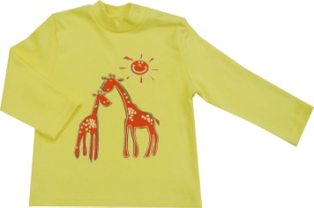
1220-13 | Водолазка | 86 | Интерлок | 155 |  | 0
1220-13 | Водолазка | 92 | Интерлок | 155 |  | 0
1220-13 | Водолазка | 98 | Интерлок | 155 |  | 0
1220-13 | Водолазка | 104 | Интерлок | 155 |  | 0
1220-13 | Водолазка | 110 | Интерлок | 155 |  | 0
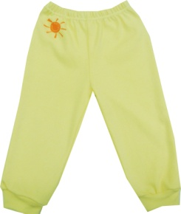
1220-14 | Брюки | 86 | Интерлок | 110 |  | 0
1220-14 | Брюки | 92 | Интерлок | 110 |  | 0
1220-14 | Брюки | 98 | Интерлок | 110 |  | 0
1220-14 | Брюки | 104 | Интерлок | 110 |  | 0
1220-14 | Брюки | 110 | Интерлок | 110 |  | 0
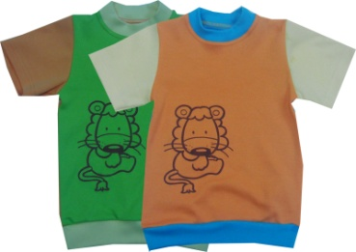
1220-15 | Водолазка | 86 | Интерлок | 155 |  | 0
1220-15 | Водолазка | 92 | Интерлок | 155 |  | 0
1220-15 | Водолазка | 98 | Интерлок | 155 |  | 0
1220-15 | Водолазка | 104 | Интерлок | 155 |  | 0
1220-15 | Водолазка | 110 | Интерлок | 155 |  | 0
1220-16 | Водолазка | 86 | Интерлок | 155 |  | 0
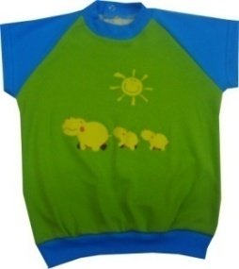
1220-16 | Водолазка | 92 | Интерлок | 155 |  | 0
1220-16 | Водолазка | 98 | Интерлок | 155 |  | 0
1220-16 | Водолазка | 104 | Интерлок | 155 |  | 0
1220-16 | Водолазка | 110 | Интерлок | 155 |  | 0
1220-17 | Брюки | 86 | Интерлок | 115 |  | 0
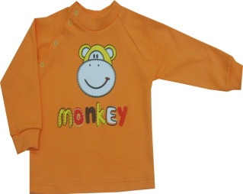
1220-17 | Брюки | 92 | Интерлок | 115 |  | 0
1220-17 | Брюки | 98 | Интерлок | 115 |  | 0
1220-17 | Брюки | 104 | Интерлок | 115 |  | 0
1220-17 | Брюки | 110 | Интерлок | 115 |  | 0
1220-20 | Толстовка с капюшоном | 86 | Интерлок | 195 |  | 0
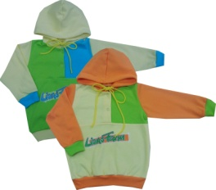
1220-20 | Толстовка с капюшоном | 92 | Интерлок | 195 |  | 0
1220-20 | Толстовка с капюшоном | 98 | Интерлок | 195 |  | 0
1220-20 | Толстовка с капюшоном | 104 | Интерлок | 195 |  | 0
1220-20 | Толстовка с капюшоном | 110 | Интерлок | 195 |  | 0
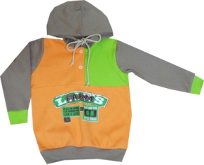
1220-21 | Толстовка с капюшоном | 86 | Интерлок | 195 |  | 0
1220-21 | Толстовка с капюшоном | 92 | Интерлок | 195 |  | 0
1220-21 | Толстовка с капюшоном | 98 | Интерлок | 195 |  | 0
1220-21 | Толстовка с капюшоном | 104 | Интерлок | 195 |  | 0
1220-21 | Толстовка с капюшоном | 110 | Интерлок | 195 |  | 0
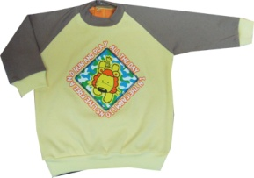
1220-22 | Футболка | 86 | Интерлок | 160 |  | 0
1220-22 | Футболка | 92 | Интерлок | 160 |  | 0
1220-22 | Футболка | 98 | Интерлок | 160 |  | 0
1220-22 | Футболка | 104 | Интерлок | 160 |  | 0
1220-22 | Футболка | 110 | Интерлок | 160 |  | 0
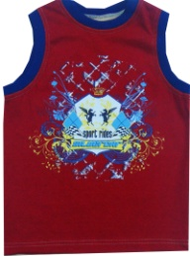
1230-08 | Футболка | 116 | Кулирка | 155 |  | 0
1230-08 | Футболка | 122 | Кулирка | 155 |  | 0
1230-08 | Футболка | 128 | Кулирка | 155 |  | 0
1230-08 | Футболка | 134 | Кулирка | 155 |  | 0
1230-08 | Футболка | 140 | Кулирка | 155 |  | 0
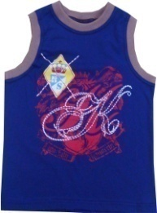
1230-09 | Футболка | 116 | Кулирка | 155 |  | 0
1230-09 | Футболка | 122 | Кулирка | 155 |  | 0
1230-09 | Футболка | 128 | Кулирка | 155 |  | 0
1230-09 | Футболка | 134 | Кулирка | 155 |  | 0
1230-09 | Футболка | 140 | Кулирка | 155 |  | 0
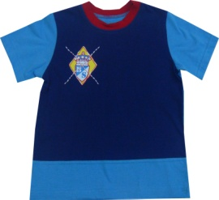
1230-10 | Футболка | 116 | Кулирка | 160 |  | 0
1230-10 | Футболка | 122 | Кулирка | 160 |  | 0
1230-10 | Футболка | 128 | Кулирка | 160 |  | 0
1230-10 | Футболка | 134 | Кулирка | 160 |  | 0
1230-10 | Футболка | 140 | Кулирка | 160 |  | 0
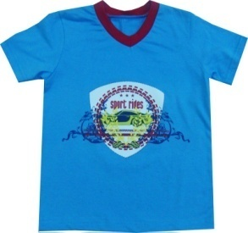
1230-11 | Футболка | 116 | Кулирка | 160 |  | 0
1230-11 | Футболка | 122 | Кулирка | 160 |  | 0
1230-11 | Футболка | 128 | Кулирка | 160 |  | 0
1230-11 | Футболка | 134 | Кулирка | 160 |  | 0
1230-11 | Футболка | 140 | Кулирка | 160 |  | 0
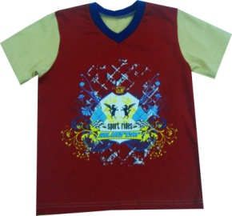
1230-12 | Футболка | 116 | Кулирка | 160 |  | 0
1230-12 | Футболка | 122 | Кулирка | 160 |  | 0
1230-12 | Футболка | 128 | Кулирка | 160 |  | 0
1230-12 | Футболка | 134 | Кулирка | 160 |  | 0
1230-12 | Футболка | 140 | Кулирка | 160 |  | 0
1230-13 | Футболка | 116 | Кулирка | 160 |  | 0
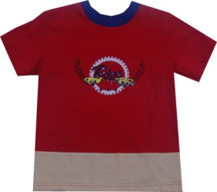
1230-13 | Футболка | 122 | Кулирка | 160 |  | 0
1230-13 | Футболка | 128 | Кулирка | 160 |  | 0
1230-13 | Футболка | 134 | Кулирка | 160 |  | 0
1230-13 | Футболка | 140 | Кулирка | 160 |  | 0
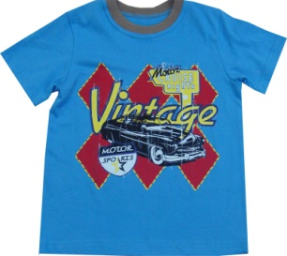
1230-14 | Футболка | 116 | Кулирка | 160 |  | 0
1230-14 | Футболка | 122 | Кулирка | 160 |  | 0
1230-14 | Футболка | 128 | Кулирка | 160 |  | 0
1230-14 | Футболка | 134 | Кулирка | 160 |  | 0
1230-14 | Футболка | 140 | Кулирка | 160 |  | 0
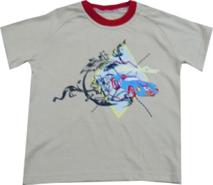
1230-15 | Футболка | 116 | Кулирка | 160 |  | 0
1230-15 | Футболка | 122 | Кулирка | 160 |  | 0
1230-15 | Футболка | 128 | Кулирка | 160 |  | 0
1230-15 | Футболка | 134 | Кулирка | 160 |  | 0
1230-15 | Футболка | 140 | Кулирка | 160 |  | 0
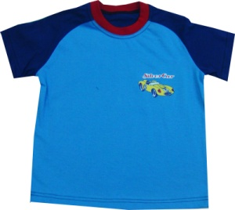
1230-16 | Футболка | 116 | Кулирка | 160 |  | 0
1230-16 | Футболка | 122 | Кулирка | 160 |  | 0
1230-16 | Футболка | 128 | Кулирка | 160 |  | 0
1230-16 | Футболка | 134 | Кулирка | 160 |  | 0
1230-16 | Футболка | 140 | Кулирка | 160 |  | 0
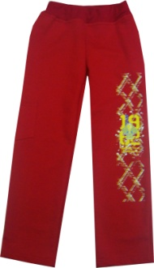
1210-05 | Брюки | 116 | Футер | 265 |  | 0
1210-05 | Брюки | 122 | Футер | 265 |  | 0
1210-05 | Брюки | 128 | Футер | 265 |  | 0
1210-05 | Брюки | 134 | Футер | 265 |  | 0
1210-05 | Брюки | 140 | Футер | 265 |  | 0
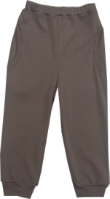
1220-19 | Брюки | 86 | Интерлок | 150 |  | 0
1220-19 | Брюки | 92 | Интерлок | 150 |  | 0
1220-19 | Брюки | 98 | Интерлок | 150 |  | 0
1220-19 | Брюки | 104 | Интерлок | 150 |  | 0
1220-19 | Брюки | 110 | Интерлок | 150 |  | 0
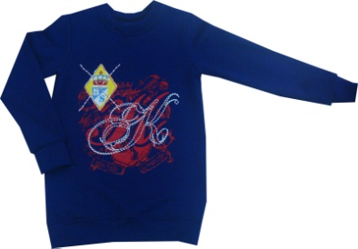
1210-06 | Толстовка | 116 | Футер | 230 |  | 0
1210-06 | Толстовка | 122 | Футер | 230 |  | 0
1210-06 | Толстовка | 128 | Футер | 230 |  | 0
1210-06 | Толстовка | 134 | Футер | 230 |  | 0
1210-06 | Толстовка | 140 | Футер | 230 |  | 0
1210-07 | Толстовка | 116 | Футер | 230 |  | 0
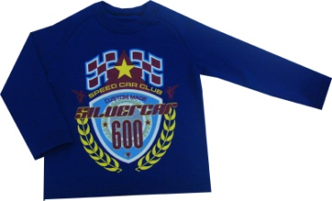 1210-07 | Толстовка | 122 | Футер | 230 |  | 0
1210-07 | Толстовка | 128 | Футер | 230 |  | 0
1210-07 | Толстовка | 134 | Футер | 230 |  | 0
1210-07 | Толстовка | 140 | Футер | 230 |  | 0
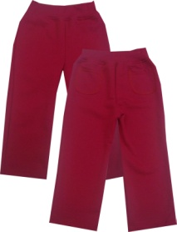
1210-08 | Брюки | 116 | Футер | 195 |  | 0
1210-08 | Брюки | 122 | Футер | 195 |  | 0
1210-08 | Брюки | 128 | Футер | 195 |  | 0
1210-08 | Брюки | 134 | Футер | 195 |  | 0
1210-08 | Брюки | 140 | Футер | 195 |  | 0
1230-19 | Футболка д/р | 116 | Кулирка | 155 |  | 0
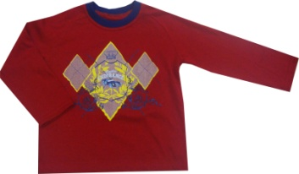
1230-19 | Футболка д/р | 122 | Кулирка | 155 |  | 0
1230-19 | Футболка д/р | 128 | Кулирка | 155 |  | 0
1230-19 | Футболка д/р | 134 | Кулирка | 155 |  | 0
1230-19 | Футболка д/р | 140 | Кулирка | 155 |  | 0
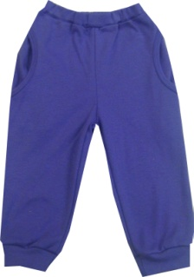
1220-19 | Брюки | 86 | Интерлок | 150 |  | 0
1220-19 | Брюки | 92 | Интерлок | 150 |  | 0
1220-19 | Брюки | 98 | Интерлок | 150 |  | 0
1220-19 | Брюки | 104 | Интерлок | 150 |  | 0
1220-19 | Брюки | 110 | Интерлок | 150 |  | 0
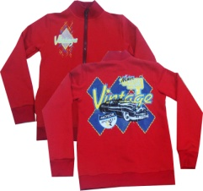
1210-09 | Толстовка | 116 | Футер | 355 |  | 0
1210-09 | Толстовка | 122 | Футер | 355 |  | 0
1210-09 | Толстовка | 128 | Футер | 355 |  | 0
1210-09 | Толстовка | 134 | Футер | 355 |  | 0
1210-09 | Толстовка | 140 | Футер | 355 |  | 0
1230-17 | Футболка | 116 | Кулирка | 155 |  | 0
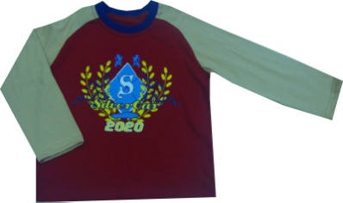
1230-17 | Футболка | 122 | Кулирка | 155 |  | 0
1230-17 | Футболка | 128 | Кулирка | 155 |  | 0
1230-17 | Футболка | 134 | Кулирка | 155 |  | 0
1230-17 | Футболка | 140 | Кулирка | 155 |  | 0
1230-18 | Футболка | 116 | Кулирка | 165 |  | 0
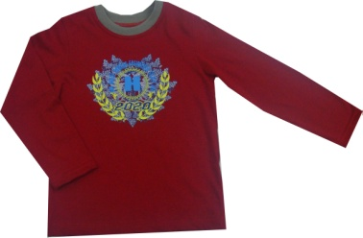
1230-18 | Футболка | 122 | Кулирка | 165 |  | 0
1230-18 | Футболка | 128 | Кулирка | 165 |  | 0
1230-18 | Футболка | 134 | Кулирка | 165 |  | 0
1230-18 | Футболка | 140 | Кулирка | 165 |  | 0
 |  |  |  |  |  | 0

Коллекция по предворительному заказу, выход в производство конец февраля!!!

